カスミ_サブシステム連携図
・商品マスタ情報
カスミ_システム連携図 | 2024/04/03 時点
人事系システム
※ 静脈認証、勤怠管理は全社(店舗、本部)で使用。
※ COMPANYはローズでも使用
基幹系システム
OpenCentral
※ 店舗で宅配伝票出力(産直伝票は商品部で印字)
・マイナンバー
静脈認証
(手のひら端末)
マイナンバー
スマートHR
・人事情報
人事給与
COMPANY
私有車・小口
Odoo
商品マスタ系
・商品情報
商品情報
e-BASE
ギフトシステム
ヤマトシステム
・人事情報
・商品情報
OpenCentral 利用業務（店舗）
①特売発注入力
②週間発注入力/訂正
③日割予算入力
④仕入伝票入力(現在はほぼ未使用 )
⑤棚卸入力
⑥店舗会計入力(会計日報、テナント売上入力...)
⑦発注照会
⑧特売照会(特売原案... )
⑨棚卸照会(棚卸差異表、受払い...)
⑩発注台帳印字(週間 / 月間 )
・出退勤時4スキャン
・勤務時間
レジ介
(EXCEL)
勤怠管理
TIME3
かえるくん
給与・賞与
※ アイネスで印字
・銀行マスタ
諸マスタ更新
(店､取引先..)
ラベルプリンタ
サトー
※ 店舗での地元野菜個人別
バーコードラベル印字
源泉徴収票
・勤務スケジュール
・勤務時間
※ 勤務時間(残業)管理
・取引先マスタ
・店舗マスタ
・自動仕訳
(売場坪数､
営業日数...)
・特売情報
各銀行
９行
ﾌｧｰﾑﾊﾞﾝｷﾝｸﾞ
ＶALU-X
・自動仕訳 / 振込
特売管理
特売チラシ
SIKA
イベント管理
システムベース

・振込(総合振込/給与振込/住民税 )
・発注データ
会計系システム
※ お重、ケーキ等予約販売
棚割り
WinWin
棚割管理
・マスタデータ
棚割り
StoreManager
※ 年次/月次予算作成
管理会計照会
Dr.Sum
・損益予実算
管理会計
BzPLAN
・仕訳明細
財務会計
Super Stream
自動発注
SINOPS
・棚割情報
店舗バックオフィス系
・発注csv
・発注データ
・フェイシング
・売価変更、廃棄、
POP作成
自動発注
ARIMA
・発注データ
発注管理
・マスタデータ
SBサーバ
シャープ
・マスタ情報､在庫、発注...
PDA
SBメニュー
PDA
POSメニュー
・テナント売上
・マスタデータ
・発注データ
・値下げ
・発注 / 商品移動 / フェイシング /
プライスカード発行要求 / 棚卸入力 / 在庫訂正
・自動仕訳 / 振込
・自動仕訳
・自動仕訳
・自動仕訳
・移動伝票
・納品csv
※ 棚卸は管理会計、在庫訂正は自動発注に反映
値引ﾌﾟﾘﾝﾀ
サトー
店舗賃貸借
Pro Plus
固定資産
Pro Plus
リベート管理
SDC Profit
EAI
DataSpider
・仕入(仕訳入力分）
仕入管理
ファミリーマート
本部
・自動仕訳(財務/管理会計)
店舗POS系
・請求データ
AEON
クレジット
※ テナント / オーナー管理
・仕入 / マスタ関連
・仕入伝票
・自動仕訳
・特売
生鮮サーバ
寺岡精工
・売価/添加物
計量器
寺岡精工/イシダ
クレジットサーバ
寺岡精工
電子帳票
NEOSS
・買掛
・未払費用
・入金データ
・Ｚ伝票
・仕入伝票
SOFTEC
生産者ﾒｰﾙ
※ 財務会計(SuperStream)はカスミ以外に関連会社のローズ、カス
ミグリーン、カスミみらいでも使用
店舗所轄
税務署
酒税報告書
ｼｽﾃﾑﾍﾞｰｽ
・支払通知書
買掛管理
(未払費用)
OCR ( PC )
東芝
POP
シャープ
・報告資料
・請求書
OCR読取機
・請求データ
※ 郵送
支払通知書
・自動仕訳 / 振込
※ 地元野菜農家
センター系システム
・売価情報
・緊急売価変更/廃棄/POP
・酒類販売csv
販売管理
・販売情報
店舗集配信
VINX
・販売情報
POSサーバ
VINX
・売上
・売価情報
移動ｽｰﾊﾟｰ
寺岡精工
・マスタ情報
・商品マスタ
・特売マスタ
・日割予算
・発注データ
・マスタデータ
・売上月次予算
・自動仕訳
・売価情報
生鮮実績
ｼｽﾃﾑﾍﾞｰｽ
青果市場
ｼｽﾃﾑﾍﾞｰｽ
生鮮加工センター
(統括・受発注)
物流システム
(WMS)
・単品売上/廃棄/自動売変
・レジ清算データ
・売上
※ 基幹システムから連携

・納品データ(仕入実績)
店舗会計
・入出金データ
入出金機
USCOS(沖電気)
ANY CUBE
VINX
・売上
・土浦、佐倉
・中央、岩瀬、佐倉、セイブ
Odoo
在庫管理
・自動仕訳 / 現金仕入
・売価情報
在庫管理
・売上
・在庫
情報系システム
・各種マスタ/販売データ
・仕入データ/在庫データ
Scan&Go
OnlineDerivery
VTI

MDシステム
BIPROGY
FIFO
OzSearch
・不明ロス月次予算
・自動仕訳

通信サーバ
ACMS
※ 買掛管理はローズも利用
ローズと仕入先(原材料)間の請求買掛照合、
取引先への支払処理を実施

※セイブ(スーパーマーケット)... 茨城県水戸市を中心に13店舗営業中
※ イオン系取引先との商品取引はＢＭＳを利用(発注、出荷、受領）
※ローズコーポレーションブ(略称：ローズ)... 弁当、総菜等を製造しカスミへ販売

ｼｽﾃﾑﾍﾞｰｽ
WEB-EDI
棚卸業者
ｴｲｼﾞｽ
インテージ
流研 /サントリー
高崎共同
センター
ローズ
(関連小会社)
セイブ
(関連会社)
国分関信越
在庫センター
楽天BOOK
ｼｽﾃﾑﾍﾞｰｽ
NEX WAY
自動FAX
富士通ジャパン
BMS

・発注 / 発注集計表 / 出荷 / 出荷集計表 / 受領 / 返品 / 請求 / 支払
・商品マスタ
・棚卸データ
プライスカード
・仕入データ
・発注データ
・仕入データ
・商品マスタ
・納品データ
・返品データ
・発注書
・支払通知書
・単品売上データ
・商品マスタ
※ 関連子会社のローズ、カスミグリーン、カスミみらいとの商品取引はWEB-EDIを利用
・プライスカード印字
※ ローズでの仕入

カスミ_店舗システム機器一覧
■パソコン
①OpenCentral
・発注(週間発注入力､発注台帳、発注照会)
・特売(特売発注入力、特売案内...)
・販売管理(日割り予算入力、酒類販売実績...)
・店舗会計入力(レジ清算、ﾃﾅﾝﾄ売上、現金仕入...)
・棚卸(棚卸明細、棚卸差異表...)
・伝票入力(仕入、返品、商品移動...)
②ポータル
・OFFICE365(メール、スケジュール...)
・MDシステム(売上、仕入、在庫、荒利...)
・管理会計(予算、営業報告書)
・勤怠管理(TIME3、かえるくん）
・報告くん(売上、緊急報告...)
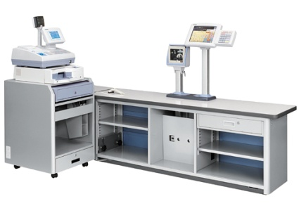
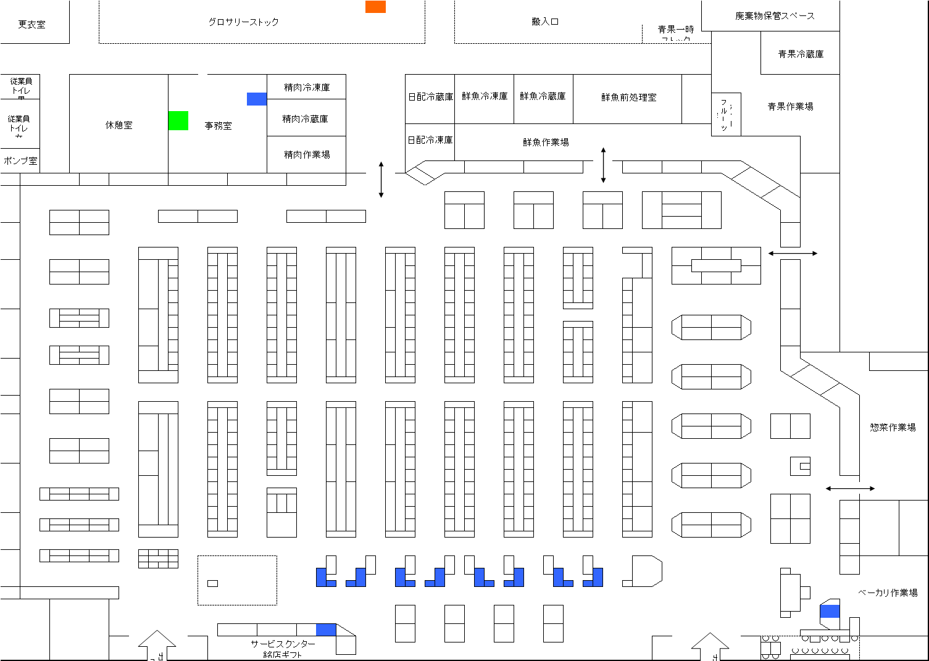
事務所
・有人レジ
・フルセルフレジ
・Scan&Go

作業場

■ＰＯＳレジ(ignica)
・スキャン登録
・プリセットキー登録
・値引バーコード登録

売場

■計量機(寺岡精工、イシダ)
・値付ラベル作成
※ OpenCenral、生鮮サーバから連携あり
■PDA(シャープ)
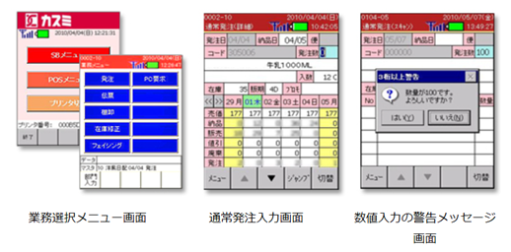
■ＰＯＳクライアント
・売価変更(緊急、生鮮売価変更､勧告リスト...)
・プリセット商品設定
・店舗企画特売登録
・レジ清算
※ POSサーバはアイネスデータセンターで集中管理
■ラベルプリンター(サトー）

①POSメニュー
・売価チェック、変更
・プリセット商品売価変更
・ＰＯＰ作成
・値引き、廃棄
②SBメニュー
・発注
・伝票(商品振替)
・棚卸 / 在庫訂正
・フェイシング
・プライスカード発行要求
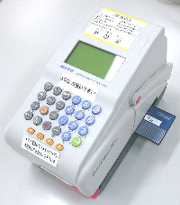

■ＰＯＰクライアント
･ＰＯＰ、プライスカード作成
■値引プリンター(サトー）
■入出金機(沖電気/USCOS)
・レジからの入出金
・テナント売上入金
※ レジ清算、店舗会計入力へ連携あり
値引シール
青果(地元野菜含む）
鮮魚
※ OpenCentralから連携あり

カスミ
カスミ基幹システム概要図（機能配置） 2023/2/13現在
アイネスデータセンター
外部接続

■ 基幹システム
OpenCentral
■MD関連システム
■ 物流系システム
■データ交換
■外部通信
富士通JAPAN
・SIKA(特売管理)
・e-Base(商品情報)
・SINOPS(自動発注)
・ARIMA(自動発注)
・WinWinｼｪﾙﾌ(棚割)
・StoreManager(棚割)
・物流システム
・青果市場
・生鮮加工ｾﾝﾀｰ(NEC・寺岡)
・流通ＢＭＳ
・WEB-EDI
・自動FAX
・JCA
・雑誌納品/返品
・関連会社
・棚卸業者
・単品売上データ
・印刷会社
・賞味期限チェック
・ACMS
・流通ＢＭＳ
・商品マスタ管理
・諸マスタ管理
・特売マスタ管理
・発注管理
・仕入管理
・買掛管理
・販売管理
・在庫管理
・店舗会計
システムベース
・WEB-EDI
インフォコム
■コミュニケーション系
・自動FAX
・店舗matic
・ワークフロー
・X-Point
取引先
・ＪＣＡ
■店舗系システム
・POS(Ignica)
･Scan&GO(富士通)
･ｵﾝﾗｲﾝ ﾃﾞﾘﾊﾞﾘｰ(富士通)
イオンクレジット
・イオンクレジット
・店舗集配信
・ﾌｧｰﾑﾊﾞﾝｷﾝｸﾞ
・請求 / 入金
楽天ブックネットワークス
■会計系システム
・電子帳票(NEOSS)
全銀 TCP/IP
・雑誌納品/返品
・計量器(寺岡・ｲｼﾀﾞ)
・ラベルプリンタ(sato)
・ＰOP(ｼｬｰﾌﾟ）
・クレジット管理(JC企画)
銀行
関連会社
・財務会計(SS)
・固定資産(ProPlus)
・テナント管理(ProPlus)
・オーナー管理(ProPlus)
・リベート管理(SDC PROFIT)
・管理会計(Dr.Sum)
・予算管理(BzPlan)
・店舗集配信
・振込データ
・ローズコーポレーション
・セイブ

■SBｼｽﾃﾑ(ｼｬｰﾌﾟ/PDA)
棚卸業者
・EOB発注
・フェイシング登録
・在庫数変更
・商品振替
・プライスカード
・給与明細書
・時間帯別売上
インターネット
・Smart-HR(給与明細)
・エイジス
・ｿﾌﾃｯｸ(地元野菜)
単品売上データ
・流研
・インテージ
・サントリー
社内LAN ・ IP/VPN
・マーチャンダイジングオン
印刷業者
AWS
Azure
・つくばセンター
・店舗
・高崎協同センター
･人事給与(COMMPANY)
・勤怠管理(Time3)
・POS単品分析(Open Central)
・蕨事務所
・物流センター
・Office365
･Ignica POS
・青果市場
・加工センター

